SEALOCK
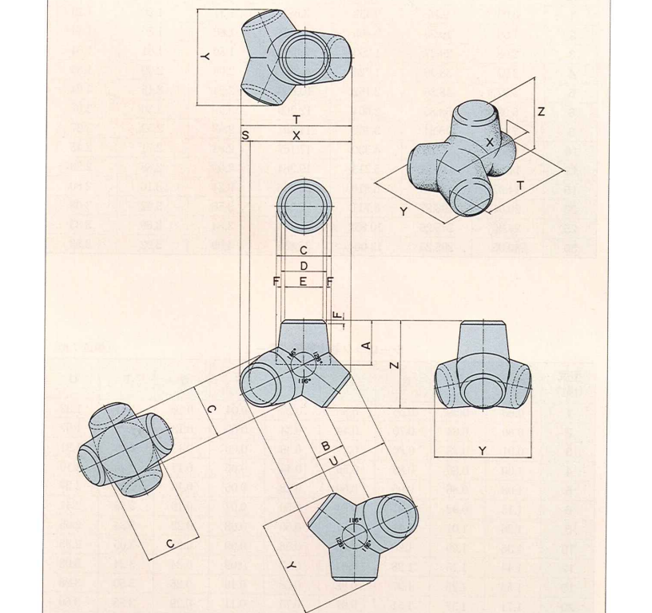

型式 (t型) | E(m) | ab(m)
1 | 0.27 | 0.07
2 | 0.34 | 0.09
3 | 0.39 | 0.10
4 | 0.44 | 0.11
5 | 0.48 | 0.12
6 | 0.5 | 0.13
8 | 0.55 | 0.14
10 | 0.58 | 0.15
12 | 0.63 | 0.16
15 | 0.68 | 0.17
20 | 0.75 | 0.19
25 | 0.8 | 0.20
30 | 0.86 | 0.22
40B | 1.42 | 0.36
50B | 1.53 | 0.38
60B | 1.63 | 0.41
70B | 1.72 | 0.43
80B | 1.81 | 0.45
100B | 1.95 | 0.49

E는 직경
ab = E/4

DIMPLE
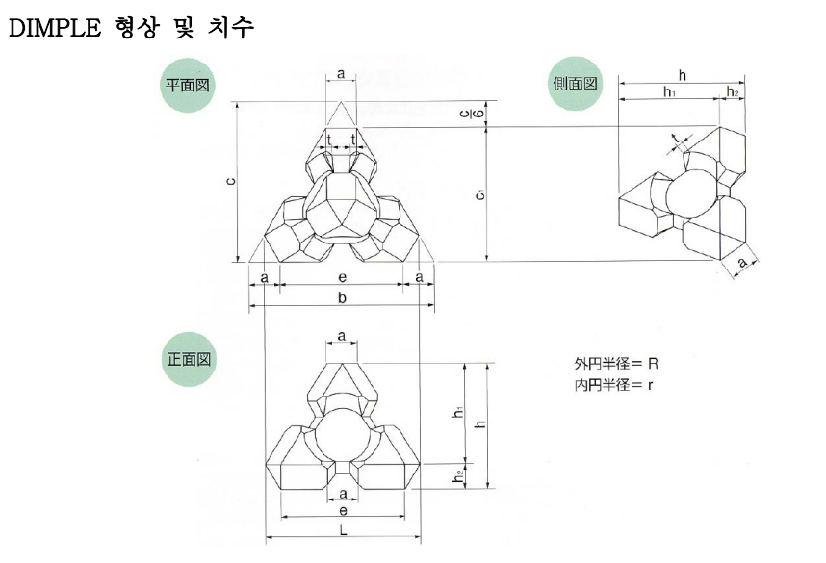

형식 (ton) | a | ab(m)
1 | 0.28 | 0.07
2 | 0.353 | 0.09
3 | 0.404 | 0.10
4 | 0.444 | 0.11
5 | 0.478 | 0.12
6 | 0.508 | 0.13
8 | 0.56 | 0.14
10 | 0.603 | 0.15
12 | 0.64 | 0.16
15 | 0.69 | 0.17
20 | 0.759 | 0.19
25 | 0.818 | 0.20
30 | 0.869 | 0.22
35 | 0.915 | 0.23
40 | 0.956 | 0.24
50 | 1.03 | 0.26
60 | 1.095 | 0.27
80 | 1.205 | 0.30

a는 직경
ab = a/4

DIMPLE K
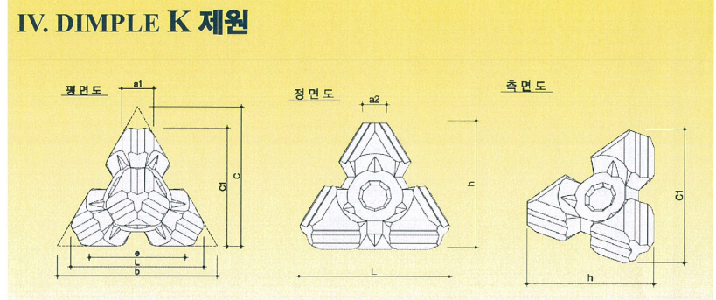
형식 (ton) | a2 | ab(m)
1 | 0.224 | 0.06
2 | 0.282 | 0.07
3 | 0.323 | 0.08
4 | 0.355 | 0.09
5 | 0.383 | 0.10
6 | 0.406 | 0.10
8 | 0.447 | 0.11
10 | 0.482 | 0.12
12 | 0.512 | 0.13
15 | 0.552 | 0.14
20 | 0.607 | 0.15
25 | 0.654 | 0.16
30 | 0.695 | 0.17
35 | 0.732 | 0.18
40 | 0.765 | 0.19
50 | 0.824 | 0.21
60 | 0.876 | 0.22
80 | 0.964 | 0.24

a2는 직경
ab = a2/4

